关系图
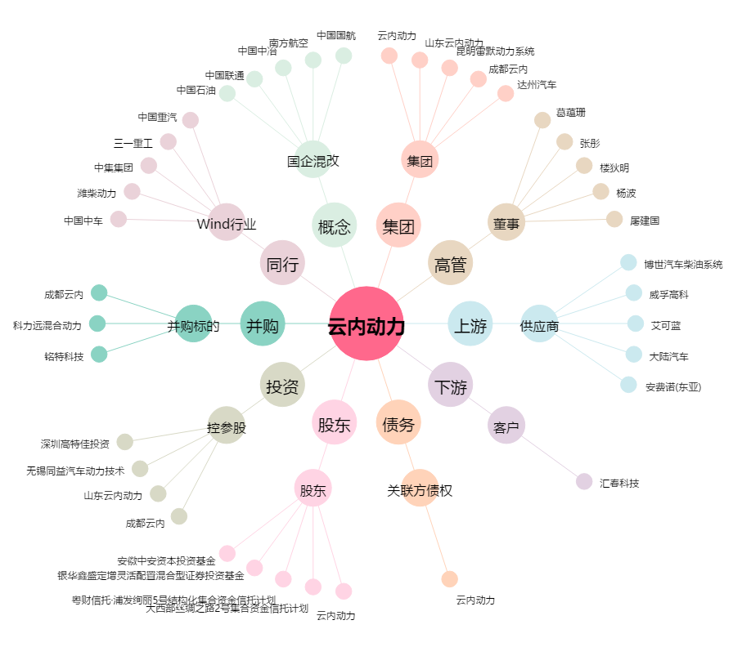
云内动力[000903.SZ] - 关系概览图

